المؤشرات الكلية

سوق العراق للاوراق المالية
جلسة الثلاثاء 2025/10/7 |  |  |  | تقرير أسعار الأسهم المتداولة واخبار الشركات
الجلسة (178)

الاسهم المتداولة المدرجة و OTC |  |  | 573,689,279 |  |  | قيمة الأسهم المتداولة المدرجة و OTC |  | 853,412,296 |  |  | صفقات الشركات المدرجة وOTC | 883

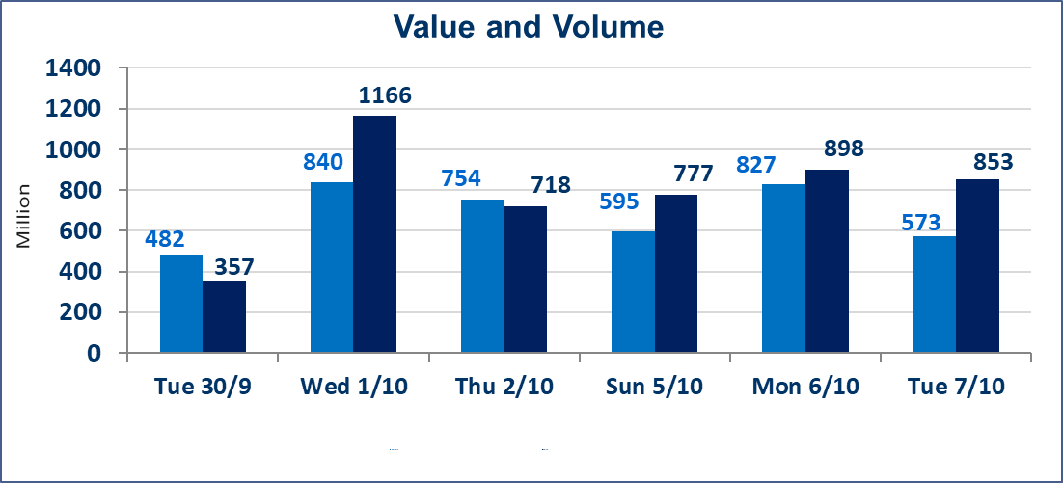
المؤشر60 ISX اليوم | 948.54 |  | نقطة |  |  | المؤشر15 ISX اليوم | 1121.44 | نقطة
المؤشر 60 ISX السابق | 956.24 |  | نقطة |  |  | المؤشر 15 ISX السابق | 1125.84 | نقطة
نسبة التغير | -0.81 |  | % |  |  | نسبة التغير | -0.39 | %
عدد النقاط | -7.70 |  | نقطة |  |  | عدد النقاط | -4.40 | نقطة

الشركات المدرجة | 104 | OTC | 11 | 115 |  | الشركات غير المتداولة المدرجة | 45 | OTC | 9 | 54
الشركات المتداولة | 39 | OTC | 1 | 40 |  | الشركات المرتفعة |  |  | 7
شركات الهيئة العامة |  |  |  | 10 |  | الشركات المنخفضة |  |  | 17
الموقوفة بقرار من هيأة الأوراق المالية |  |  |  | 10
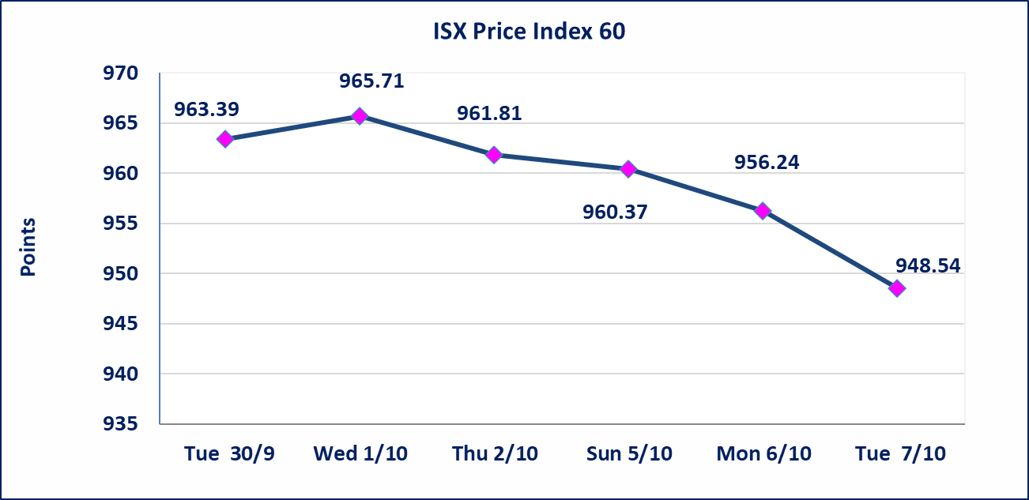
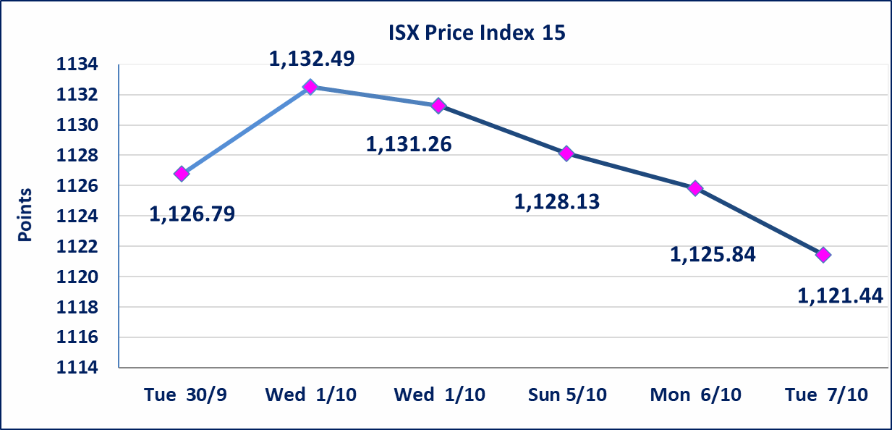

إستبعاد سعر | إستبعاد سعر سهم شركة الخاتم للاتصالات (2.640) دينار ليصبح (2.630) دينار لجلسة الثلاثاء 2025/10/7.
أحداث جوهرية | إنخفض سعر سهم شركة بابل للانتاج الحيواني والنباتي لجلستين متتالين بكامل حدود نسبة التغير، جلسة 10/6 و 2025/10/7. على الشركة تقديم إفصاح عن أهم الاحداث الجوهرية التي أدت إلى إنخفاض سعر السهم.
الحد الأعلى والادنى للتغير في السعر | نسبة التغير في المنصة النظامية (15%)، نسبة التغير في المنصة الثانية (20%)، نسبة التغير في المنصة الثالثة (5%) إرتفاعاً وإنخفاضاً من سعر الاغلاق السابق.
Web site : www.isx-iq.net E-mail : info-isx@isx-iq.net |  |  |  |  | 07834000034 - 07711211522 : ص . ب :3607 العلوية الهاتف |  |  |  |  |  | بغداد /الكرادة/ قرب المسرح الوطني /مجاور مصرف الخليج التجاري

نسبة التغير
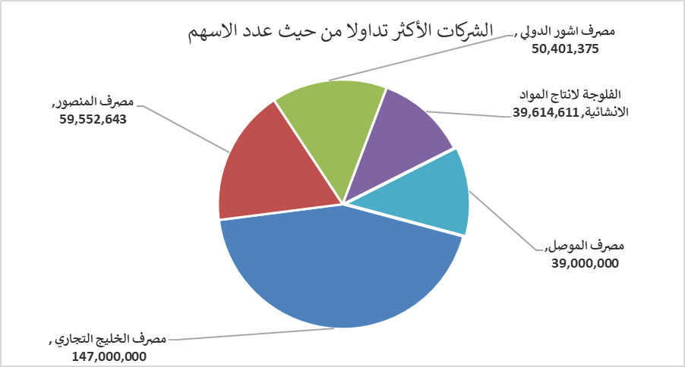
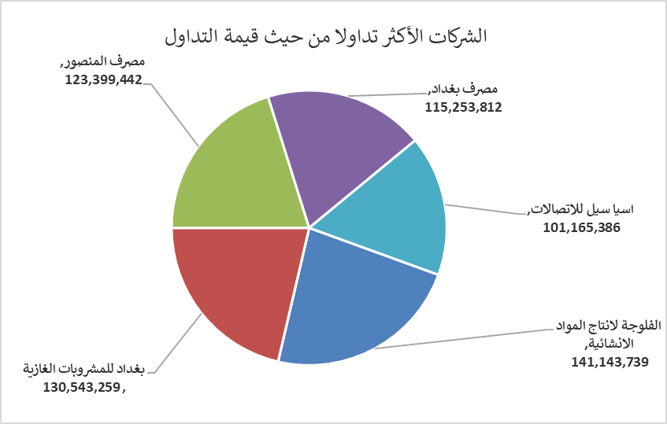
الشركات الأكثر ارتفاعاً وانخفاضاً

نسبة التغير لاسعار الاغلاق الاكثر ارتفاعاً |  |  |  | نسبة التغير لاسعار الاغلاق الاكثر انخفاضاً
اسم الشركة | اغلاق | التغير(%) | الاسهم المتداولة | اسم الشركة | اغلاق | التغير (%) | الاسهم المتداولة
مصرف سومر التجاري | 0.090 | 12.50 | 1,585,818 | بابل للإنتاج الحيواني والنباتي | 9.400 | -14.93 | 5,651
الفلوجة لانتاج المواد الانشائية | 3.600 | 4.05 | 39,614,611 | الهلال الصناعية | 2.160 | -4.85 | 260,000
بغداد العراق للنقل العام | 35.000 | 2.94 | 378,044 | الصناعات الالكترونية | 1.070 | -4.46 | 616,195
فنادق المنصور | 39.000 | 1.33 | 68,573 | مصرف اشور الدولي | 0.240 | -4.00 | 50,401,375
انتاج وتسويق اللحوم | 4.680 | 0.65 | 277,887 | مصرف الاقتصاد | 0.240 | -4.00 | 30,000,000

الشركات الاكثر نشاطا حسب الاسهم المتداولة (حجم التداول) |  |  |  | الشركات الاكثر نشاطا حسب القيمة المتداولة
اسم الشركة | اغلاق | التغير(%) | الاسهم المتداولة | اسم الشركة | اغلاق | التغير (%) | القيمة المتداولة
مصرف الخليج التجاري | 0.300 | 0.00 | 147,000,000 | الفلوجة لانتاج المواد الانشائية | 3.600 | 4.05 | 141,143,739
مصرف المنصور | 2.070 | -0.48 | 59,552,643 | بغداد للمشروبات الغازية | 4.630 | -0.64 | 130,543,259
مصرف اشور الدولي | 0.240 | -4.00 | 50,401,375 | مصرف المنصور | 2.070 | -0.48 | 123,399,442
الفلوجة لانتاج المواد الانشائية | 3.600 | 4.05 | 39,614,611 | مصرف بغداد | 3.520 | -1.12 | 115,253,812
مصرف الموصل | 0.160 | 0.00 | 39,000,000 | اسيا سيل للاتصالات | 12.000 | -0.33 | 101,165,386

